Anlage 6 Beispielansicht
Anlage 6 - Beispiel für Pos. 3.18 der Anlage 5

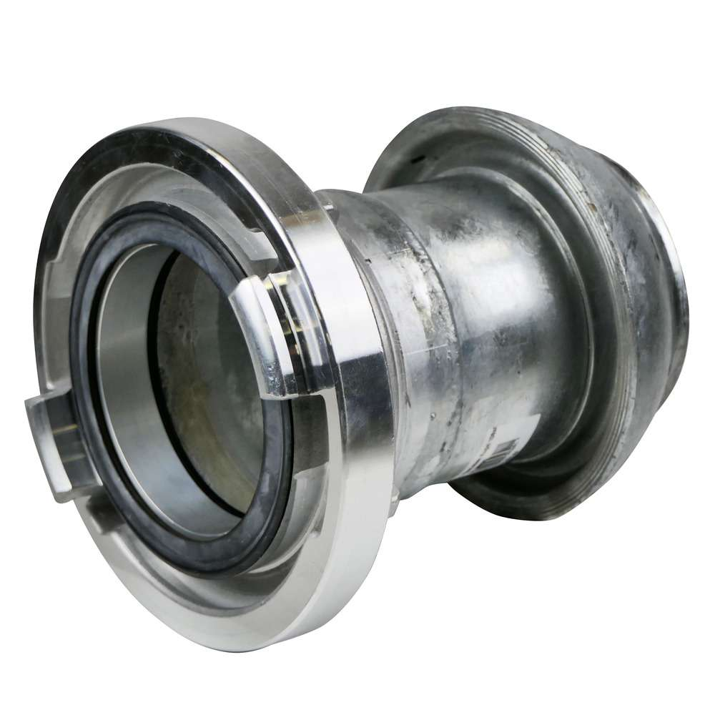
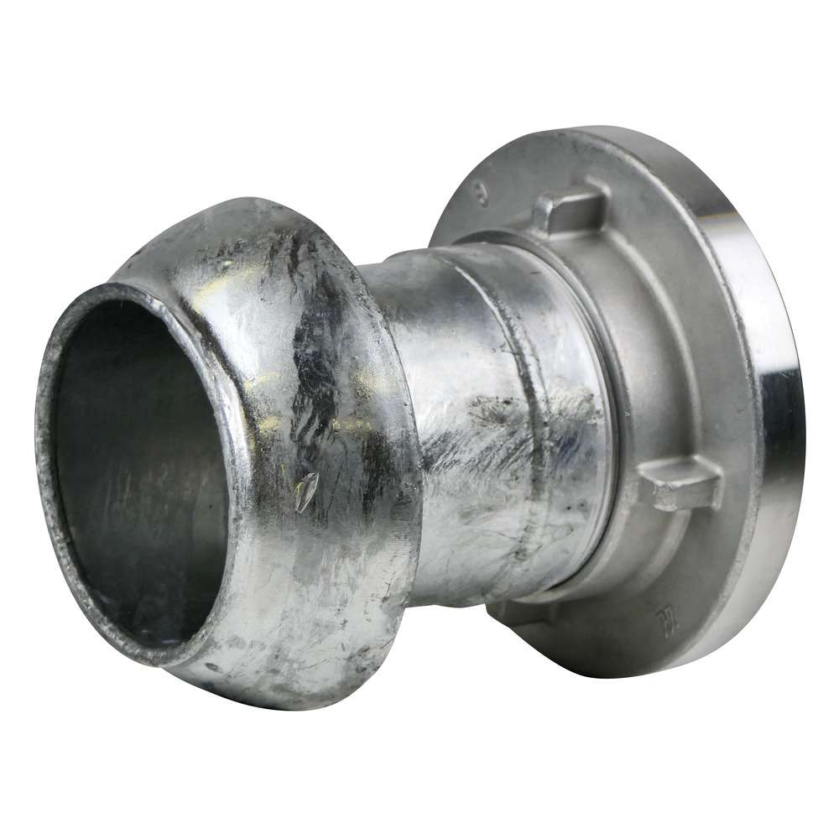

Ansicht vorne | Ansicht hinten

Kugelsystem Perrot Kardan 210 mm Übergangsstück auf Storz A 110 mm aus Edelstahl; Nenngröße DN 159; Knaggenabstand 133 mm (Güllebomber auf Storz A)

